Sayfa2
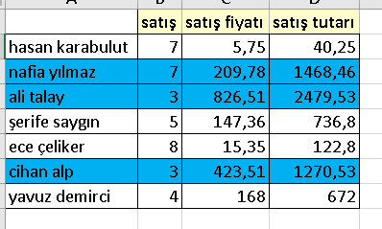
 | satış | satış fiyatı | satış tutarı | Not :satış tutarı >1000 TL üzerinde olanları satır olarak biçimlensin
hasan karabulut | 7 | 5.75 | 40.25
nafia yılmaz | 7 | 209.78 | 1468.46
ali talay | 3 | 826.51 | 2479.53
şerife saygın | 5 | 147.36 | 736.8
ece çeliker | 8 | 15.35 | 122.8
cihan alp | 3 | 423.51 | 1270.53
yavuz demirci | 4 | 168 | 672

